2021_Investigación
 |  |  |  |  |  |  |  |  |  |  | Unidade de Análises e Programas

2021_Investigación: información xeral
Fontes: SAID, OPI, Meta4, Área de apoio á investigación e transferencia Ourense, Biblioteca Universitaria
Data do informe: abril 2022

2021_INVESTIGACIÓN

2021_Grupos de investigación
TESES DOUTORAMENTO 2021
nº teses lidas | 159
PUBLICACIÓNS CIENTÍFICAS 2021
nº de artigos publicados en revistas indexadas na Web of Science (marzo 2022) | 2,008
PUBLICACIÓNS PROPIAS 2021
Monografías | 3
Revistas | 9

GRUPOS DE INVESTIGACIÓN 2021* | ÁMBITO
 | Artes e Humanidades | Ciencias | Ciencias da Saúde | Ciencias Sociais e Xurídicas | Enxeñaría e Arquitectura | Total | Estranxeiros/as
nº de grupos de investigación | 30 | 43 | 5 | 49 | 45 | 172
nº de membros grupos de investigación** | 322 | 515 | 109 | 515 | 485 | 1,946 | 117 | *Aos grupos de investigación sen ámbito asignado en SUXI, asignóuselles o ámbito do/a IP/coordinador/a; aqueles que carecen desta figura, asignóuselles o ámbito maioritario.
nº de membros mulleres | 204 | 259 | 67 | 261 | 144 | 935 | 65
nº de coordinadores/as e/ou investigadores/as principais | 43 | 70 | 12 | 60 | 57 | 242 |  | **Ao persoal externo á Uvigo e/ou que non está recollido en Meta4, asignóuselles o ámbito do/a IP/coordinador/a do seu grupo de investigación; aqueles que carecen desta figura, asignóuselles o ámbito maioritario no grupo.
nº de mulleres coordinadora e/ou Investigadora principal | 23 | 24 | 5 | 26 | 10 | 88

Participantes en proxectos de investigación, por categoría e ámbito | Artes e Humanidades |  |  | Ciencias |  |  | Ciencias da Saúde |  |  | Ciencias Sociais e Xurídicas |  |  | Enxeñaría e Arquitectura |  |  | Total
 | Homes | Mulleres | Total | Homes | Mulleres | Total | Homes | Mulleres | Total | Homes | Mulleres | Total | Homes | Mulleres | Total
Axudante doutor/a | 1 |  | 1 | 2 |  | 2 |  |  | 0 | 5 | 7 | 12 | 10 | 2 | 12 | 27
Catedrático/a de Escola Universitaria | 1 |  | 1 | 1 | 3 | 4 |  |  | 0 |  |  | 0 | 2 |  | 2 | 7
Catedrático/a de Universidade | 2 | 4 | 6 | 46 | 18 | 64 | 6 | 1 | 7 | 16 | 9 | 25 | 45 | 5 | 50 | 152
Interino/a |  | 1 | 1 |  | 2 | 2 |  |  | 0 | 1 | 1 | 2 | 1 | 1 | 2 | 7
Profesor/a contratado/a doutor/a | 2 | 12 | 14 | 4 | 8 | 12 | 2 | 2 | 4 | 23 | 40 | 63 | 37 | 14 | 51 | 144
Profesor/a titular de Escola Universitaria |  |  | 0 |  |  | 0 |  |  | 0 |  |  | 0 | 3 |  | 3 | 3
Profesor/a titular de Universidade | 16 | 17 | 33 | 63 | 48 | 111 | 6 | 9 | 15 | 30 | 39 | 69 | 57 | 34 | 91 | 319
Profesorado asociado |  |  | 0 |  |  | 0 |  |  | 0 | 2 | 2 | 4 | 3 | 2 | 5 | 9
Profesorado emérito | 1 | 1 | 2 | 2 |  | 2 |  |  | 0 | 1 |  | 1 |  |  | 0 | 5
Total | 23 | 35 | 58 | 118 | 79 | 197 | 14 | 12 | 26 | 78 | 98 | 176 | 158 | 58 | 216 | 673

Nº DE SEXENIOS OBTIDOS NO ANO 2021 | Homes | Mulleres | Total
Artes e Humanidades | 6 | 12 | 18
Ciencias | 25 | 19 | 44
Ciencias da Saúde | 3 | 5 | 8
Ciencias Sociais e Xurídicas | 22 | 12 | 34
Enxeñaría e Arquitectura | 32 | 9 | 41
Total | 88 | 57 | 145

RECURSOS EXTERNOS CAPTADOS 2021
PROXECTOS INVESTIGACIÓN A.X. ESTADO | 6,034,254.00 €
PROXECTOS INVESTIGACIÓN A.C. GALICIA | 4,302,353.00 €
CONVENIOS, FUNDACIÓNS E OUTROS | 626,619.00 €
PROXECTOS INVESTIGACIÓN EUROPEOS | 6,029,379.54 €
PROXECTOS INVESTIGACIÓN INTERREG. | 317,757.60 €
INFRAESTRUCTURAS FONDOS NEXT GENERATION | 3,518,390.00 €
FACTURACIÓN C.A.C.T.I. | 486,554.31 €
FACTURACIÓN E.C.I.M.A.T. | 167,211.95 €
FACTURACIÓN CINBIO | 10,652.33 €
CONTRATACIÓN I+D (sinatura no 2021) | 6,579,004.88 €
CONTRATACIÓN I+D (prórrogas anualidades anteriores) | 426,140.52 €
INOU | 47,100.00 €
TOTAL | 28,545,417.13 €
ORZAMENTO VIGO (PREVISIÓNS INICIAIS) | 184,640,912.00 €
% | 15.46%

2021_Proxectos
 |  |  |  |  |  |  |  |  |  |  |  |  | Unidade de Análises e Programas

2021_Proxectos de investigación por convocatorias
Fonte: SAID, OPI, Área de apoio á investigación e transferencia Ourense, SUXI
Data do informe: abril 2022

2021_PROXECTOS DE INVESTIGACIÓN

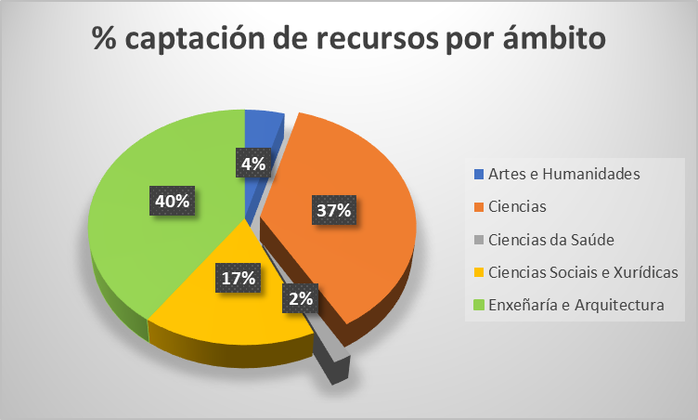
PROXECTOS | ÁMBITO DO PDI RESPONSABLE
 | Artes e Humanidades |  | Ciencias |  | Ciencias da Saúde |  | Ciencias Sociais e Xurídicas |  | Enxeñaría e Arquitectura
 | Número | Importe | Número | Importe | Número | Importe | Número | Importe | Número | Importe | Total número | Total importes
E - CENTRAL DO ESTADO | 6 | 254,691 € | 17 | 2,047,241 € | 1 | 193,600 € | 6 | 161,769 € | 28 | 3,376,953.00 € | 58 | 6,034,254 €
Europeos_H2020 |  |  | 6 | 1,944,924 € |  |  | 4 | 2,220,507 € | 5 | 1,790,445.00 € | 15 | 5,955,876 €
Europeos_Interrexionais |  |  |  |  |  |  |  |  | 1 | 317,757.60 € | 1 | 317,758 €
Europeos_Outros |  |  | 2 | 2,010 € |  |  | 2 | 56,494 € | 2 | 14,999.69 € | 6 | 73,504 €
INOU | 2 | 8,400 € | 2 | 7,800 € |  |  | 5 | 14,700 € | 4 | 16,200.00 € | 13 | 47,100 €
O - OUTROS (convenios, fundacións e outros) |  |  | 7 | 462,984 € | 1 | 2,175 € | 2 | 28,000 € | 3 | 133,460.00 € | 13 | 626,619 €
X - XUNTA DE GALICIA | 3 | 515,000 € | 11 | 1,995,000 € | 1 | 112,300 € | 3 | 374,987 € | 8 | 1,305,066.00 € | 26 | 4,302,353 €
Total xeral | 11 | 778,091.00 € | 45 | 6,459,958.71 € | 3 | 308,075.00 € | 22 | 2,856,457.14 € | 51 | 6,954,881.29 € | 132 | 17,357,463 €

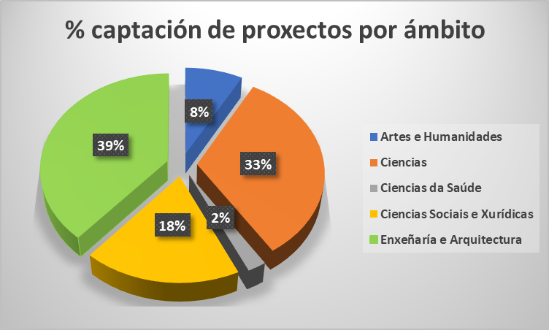
PROXECTOS | ÁMBITO DO PDI RESPONSABLE
 | Artes e Humanidades |  | Ciencias |  | Ciencias da Saúde |  | Ciencias Sociais e Xurídicas |  | Enxeñaría e Arquitectura
 | Homes | Mulleres | Homes | Mulleres | Homes | Mulleres | Homes | Mulleres | Homes | Mulleres | Total número
E - CENTRAL DO ESTADO | 4 | 2 | 14 | 3 | 1 |  | 4 | 2 | 20 | 8 | 58
Europeos_H2020 |  |  | 2 | 4 |  |  | 4 |  | 5 |  | 15
Europeos_Interrexionais |  |  |  |  |  |  |  |  | 1 |  | 1
Europeos_Outros |  |  | 2 |  |  |  | 1 | 1 |  | 2 | 6
INOU | 2 |  |  | 2 |  |  | 3 | 2 | 1 | 3 | 13
O - OUTROS (convenios, fundacións e outros) |  |  | 5 | 2 |  | 1 |  | 2 | 2 | 1 | 13
X - XUNTA DE GALICIA | 2 | 1 | 7 | 4 | 1 |  | 2 | 1 | 5 | 3 | 26
Total xeral | 8 | 3 | 30 | 15 | 2 | 1 | 14 | 8 | 34 | 17 | 132

